상품제안서
라미 사파리 수성펜 R | 상품코드: F26464

 |  |  |  |  |  |  | 02-412-0044 | www.easy1.co.kr
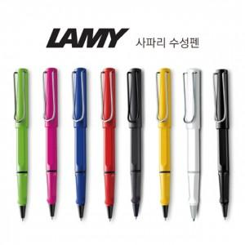

【상세/제작정보】 | 기본수량 미만 인쇄비 추가. 포장,쇼핑백,라벨지 별도문의.

【인쇄/포장옵션】 | 레이저 / 포장지포장

【공급단가】 | 수량 | 50~ | 100~ | 500~ | 1,000~ | 2,000~
*VAT별도 | 단가 | 23,000원 | 22,630원 | 22,080원 | 21,520원 | 21,160원

【상품 URL】 | https://dev.easy1.co.kr:443/src/goods_detail.php?gdno=26464

